1. Demande
1. Demande d'aide financière
Biénergie - Parcours sur mesure

 | Important : Les champs encadrés en bleu sont obligatoires. |  |  |  |  |  |  |  |  |  |  |  |  |  |  |  |  |  |  |  |  |  |  | version n°1 2026-04
 | FORMULAIRE DE DEMANDE D'AIDE FINANCIÈRE
 | A-Organisme participant
(Voir note 3)
 |  | 13-1943-00 | Nom de l'entreprise

 |  |  | Adresse |  |  |  |  |  |  |  |  |  |  |  |  |  |  |  | NEQ

 |  |  | Municipalité |  |  |  |  |  |  |  |  |  | Code postal

 |  |  | Description sommaire du participant

 | B-Signataire autorisé
 |  |  | Appel | Choisir… |  | Nom | ff |  |  |  |  |  |  |  | Prénom

 |  |  | Fonction |  |  |  |  |  |  |  |  |  |  |  | Courriel

 |  |  | Nom de l'entreprise |  |  |  |  |  |  |  |  |  |  |  |  |  |  | NEQ |  |  |  |  | Poste

 |  |  | Adresse |  |  |  |  |  |  |  |  |  |  |  |  |  |  | Téléphone

 |  |  | Municipalité |  |  |  |  |  |  |  |  |  | Code postal |  |  |  |  | Cellulaire

 | C-Rep. administratif
 |  |  |  | Correspondant principal avec Énergir

 |  |  | Appel | Choisir… |  | Nom |  |  |  |  |  |  |  |  | Prénom

 |  |  | Fonction |  |  |  |  |  |  |  |  |  |  |  | Courriel

 |  |  | Nom de l'entreprise |  |  |  |  |  |  |  |  |  |  |  |  |  |  | NEQ |  |  |  |  | Poste

 |  |  | Adresse |  |  |  |  |  |  |  |  |  |  |  |  |  |  | Téléphone

 |  |  | Municipalité |  |  |  |  |  |  |  |  |  | Code postal |  |  |  |  | Cellulaire

 | D-Rep. technique
 |  |  | Appel | Choisir… |  | Nom |  |  |  |  |  |  |  |  | Prénom

 |  |  | Fonction |  |  |  |  |  |  |  |  |  |  |  | Courriel

 |  |  | Nom de l'entreprise |  |  |  |  |  |  |  |  |  |  |  |  |  |  | NEQ |  |  |  |  | Poste

 |  |  | Adresse |  |  |  |  |  |  |  |  |  |  |  |  |  |  | Téléphone

 |  |  | Municipalité |  |  |  |  |  |  |  |  |  | Code postal |  |  |  |  | Cellulaire

 |  |  |  |  |  |  |  |  |  |  |  |  |  |  |  |  |  | No | OIQ:

 | E-Site
 |  |  | Nom du site |  |  |  |  |  |  |  |  |  |  |  |  |  |  | NEQ

 |  |  | Adresse |  |  |  |  |  |  |  |  |  |  |  |  |  |  | Code CAE

 |  |  | Municipalité |  |  |  |  |  |  |  |  |  | Code postal |  |  |  |  | Type entreprise |  | Choisir…

 |  |  | Description sommaire des activités du site

 | F-Consommation d'énergie |  | Note : Veuillez vous assurer que cette section est correctement remplie puisqu'elle sert à déterminer la consommation du site ainsi que l'aide financière.
 |  |  | Consommation annuelle d'énergie de référence du site |  |  |  |  |  |  |  | aaaa-mm-jj Ú |  |  |  | Période du |  |  |  |  |  | au
 |  | Code | Énergie |  | Unité |  |  | Production |  | Quantité | Coût Énergie |  |  |  | GJ/an |  |  |  | GES (t/an) |  | $/GJ | GJ/Production
 |  | 1 | Électricité |  | kWh |  |  |  |  |  |  |  |  |  | 0 |  |  |  | 0 |  | 0.0000 $ | 0.0000
 |  | 2 | Gaz naturel |  | m³ |  |  |  |  |  |  |  |  |  | 0 |  |  |  | 0 |  | 0.0000 $ | 0.0000
 |  | #N/A |  |  |  |  |  |  |  |  |  |  |  |  | 0 |  |  |  | 0 |  | 0.0000 $ | 0.0000
 |  | #N/A |  |  |  |  |  |  |  |  |  |  |  |  | 0 |  |  |  | 0 |  | 0.0000 $ | 0.0000
 |  | #N/A |  |  |  |  |  |  |  |  |  |  |  |  | 0 |  |  |  | 0 |  | 0.0000 $ | 0.0000
 |  | #N/A |  |  |  |  |  |  |  |  |  |  |  |  | 0 |  |  |  | 0 |  | 0.0000 $ | 0.0000
 |  |  | Total |  |  |  |  |  |  |  | 0 $ |  |  |  | 0 |  |  |  | 0 |  | 0.0000 $
 |  |  | Degré jour de chauffe |  |  |  |  | Superficie (pour bâtiment) |  |  |  |  |  |  | Unité |  | pi² |  | Production |  |  | Unité

 | G-Projet
 |  |  | Titre du projet

 |  |  | Échéancier : |  |  |  |  | Date prévue de début du projet |  |  |  |  |  |  | Date prévue de mise en fonction
 |  |  |  |  |  |  |  |  | (aaaa-mm-jj) |  |  |  |  |  |  | (aaaa-mm-jj)

 |  |  | Description sommaire du projet

 | H-Sommaire coûts projet
 |  |  | Coûts de projet | (remplissez l'onglet Rapport détaillé des coûts) |  |  |  |  |  | Coûts du scénario de référence |  |  |  |  |  |  |  |  | Coûts du scénario de projet
 |  |  | Type de dépenses |  |  |  |  |  |  | Interne | Externe |  |  |  | Total |  |  |  | Interne |  | Externe | Total
 |  |  | A. Acquisition équipement/matériel |  |  |  |  |  |  | 0 $ | 0 $ |  |  |  | 0 $ |  |  |  | 0 $ |  | 0 $ | 0 $
 |  |  | B. Ingénierie ou services professionnels |  |  |  |  |  |  | 0 $ | 0 $ |  |  |  | 0 $ |  |  |  | 0 $ |  | 0 $ | 0 $
 |  |  | C. Installation et mise en fonction |  |  |  |  |  |  | 0 $ | 0 $ |  |  |  | 0 $ |  |  |  | 0 $ |  | 0 $ | 0 $
 |  |  | D. Contingences |  |  |  |  |  |  | 0 $ | 0 $ |  |  |  | 0 $ |  |  |  | 0 $ |  | 0 $ | 0 $
 |  |  | Total des coûts |  |  |  |  |  |  | 0 $ | 0 $ |  |  |  | 0 $ |  |  |  | 0 $ |  | 0 $ | 0 $

 | I-Données financières |  | Note : Cette section est seulement à titre indicatif. Les données seront recalculées après l'analyse du dossier.
 |  |  | Montage financier |  |  |  |  |  |  |  | Montant d'aide financière MAXIMALE demandé Si aucun montant n'est inscrit, l'aide financière maximale sera accordée. |  |  |  |  |  |  |  |  |  |  | 0.00 $
 |  | Code | Partenaires | Précisez si nécessaire |  |  |  |  |  |  | Nature de la contribution |  |  |  |  |  |  |  | Contribution sans taxes ($) |  | Contribution avec taxes ($) | Contribution sans taxes (%)
 |  | 1 | MELCCFP | Ministère de l’Environnement, de la Lutte contre les changements climatiques, de la Faune et des Parcs |  |  |  |  |  |  | Subvention |  |  |  |  |  |  |  | 0 $ |  | 0 $ | 0.0%
 |  | 16 | Participant |  |  |  |  |  |  |  | Équité |  |  |  |  |  |  |  | 0 $ |  | 0 $ | 0.0%
 |  | 2 | HQ | Hydro-Québec |  |  |  |  |  |  | Subvention |  |  |  |  |  |  |  | 0 $ |  | 0 $ | 0.0%
 |  | 3 | Énergir | Énergir |  |  |  |  |  |  | Subvention |  |  |  |  |  |  |  | 0 $ |  | 0 $ | 0.0%
 |  | 45 | Crédit fédéral | Crédit d'impôt du fédéral |  |  |  |  |  |  | Subvention |  |  |  |  |  |  |  | 0 $ |  | 0 $ | 0.0%
 |  | 46 | Crédit provincial | Crédit d'impôt du provincial |  |  |  |  |  |  | Subvention |  |  |  |  |  |  |  | 0 $ |  | 0 $ | 0.0%
 |  |  | Choisir… |  |  |  |  |  |  |  | Choisir… |  |  |  |  |  |  |  | 0 $ |  |  | 0.0%
 |  |  |  |  |  |  |  |  |  |  | Total des contributions |  |  |  |  |  |  |  | 0 $ |  | 0 $ | 0.0%

Je déclare qu'aucun bon de commande ou aucune facture n'a été émis pour ce projet plus de 30 jours avant la transmission de cette demande.
Je déclare être dûment autorisé à prendre des engagements au nom du requérant, d’avoir pris connaissance des exigences et des conditions du programme pour lequel je demande une aide financière. Je reconnais que les renseignements contenus dans ce formulaire sont exacts.
J'autorise Énergir, Hydro-Québec et le MELCCFP à se partager les documents fournis dans le cadre de cette demande d'aide financière.
Je déclare que ce projet ne fera l'objet d'aucune aide financière autre que celles indiquées à la section I de ce formulaire.
Je suis conscient qu'une demande de branchement au réseau électrique devra être faite et par le fait même, recevoir les autorisations d'Hydro-Québec et que cela peut occasionner des délais pour l'implantation de ce projet.
J'accepte qu’Énergir me verse directement le montant des subventions indiquées à la section I de ce formulaire.
 | J-Signature
 |  |  | Signataire autorisé (lettre moulée) |  |  |  |  |  |  |  |  |  |  |  |  |  |  |  |  | Date (aaaa-mm-jj)
 |  |  | Signature

 | Documents obligatoires à fournir |  |  |  |  |  |  |  |  |  |  | Documents facultatifs à fournir

 | Avant travaux:

 |  |  | ▪ Plan de projet rempli par un ingénieur |  |  |  |  |  |  |  |  |  |  | ▪ Procuration |  |  |  |  |  |  | ▪ Simulation énergétique du bâtiment

 |  |  | ▪ Demande d'aide financière (onglet 1) signée par le signataire autorisé en format Excel et en format pdf |  |  |  |  |  |  |  |  |  |  | ▪ Étude de faisabilité |  |  |  |  |  |  | ▪ Simulation tarifaire
 |  |  | ▪ Plan d'implantation rempli (onglet 2) |  |  |  |  |  |  |  |  |  |  | ▪ Fiche technique des équipements

 |  |  | ▪ Rapport détaillé des coûts rempli (onglet 3 - Section Estimation des coûts uniquement)

 |  |  | ▪ Calcul de l'aide d'Énergir et d'Hydro-Québec rempli (onglet 4) |  |  |  |  |  |  |  |  |  |  | Tout autre document pertinent (précisez)

 |  |  | ▪ Copie des factures d’électricité pendant une période de 12 mois avant les travaux (si applicable)

 |  |  | ▪ Preuve de propriété

 |  |  | ▪ Chiffriers ou feuilles de calcul
Note : Ces documents sont obligatoires à l'ouverture du dossier. À défaut de les fournir, des délais seront occasionnés. D'autres documents pourront être exigés lors de l'analyse.

 | Après travaux:

 |  |  | ▪ Rapport détaillé des coûts rempli (onglet 3 - Section Suivi des coûts uniquement)

 |  |  | ▪ Calcul de l'aide d'Énergir et d'Hydro-Québec rempli (onglet 4 - Mise à jour des informations saisies préliminairement)

 |  |  | ▪ Dépenses internes, si applicable (onglet 5)

 |  |  | ▪ Rapport de mise en fonction du projet rempli par un ingénieur

 |  |  | ▪ Copies des factures, des notes de coûts pertinentes et toute autre pièce justificative exigée, afin de refléter les coûts réels du projet

 |  |  | ▪ Fiches techniques des équipements et chiffriers ou feuilles de calcul Excel

 | Section réservée à Énergir

 | N° de dossier pour Énergir |  |  |  |  |  |  |  |  |  |  |  |  |  |  |  |  |  |  | Date (aaaa-mm-jj)

 | Faire parvenir ce formulaire en format Excel à : ventescmj@energir.com

 | Énergir se réserve le droit de modifier le programme ou d’y mettre fin en tout temps, sans préavis. Énergir s’engage à traiter les demandes qui lui sont soumises dans des délais qu’elle juge raisonnables.

Annexe1 - GuidePlanImplantation
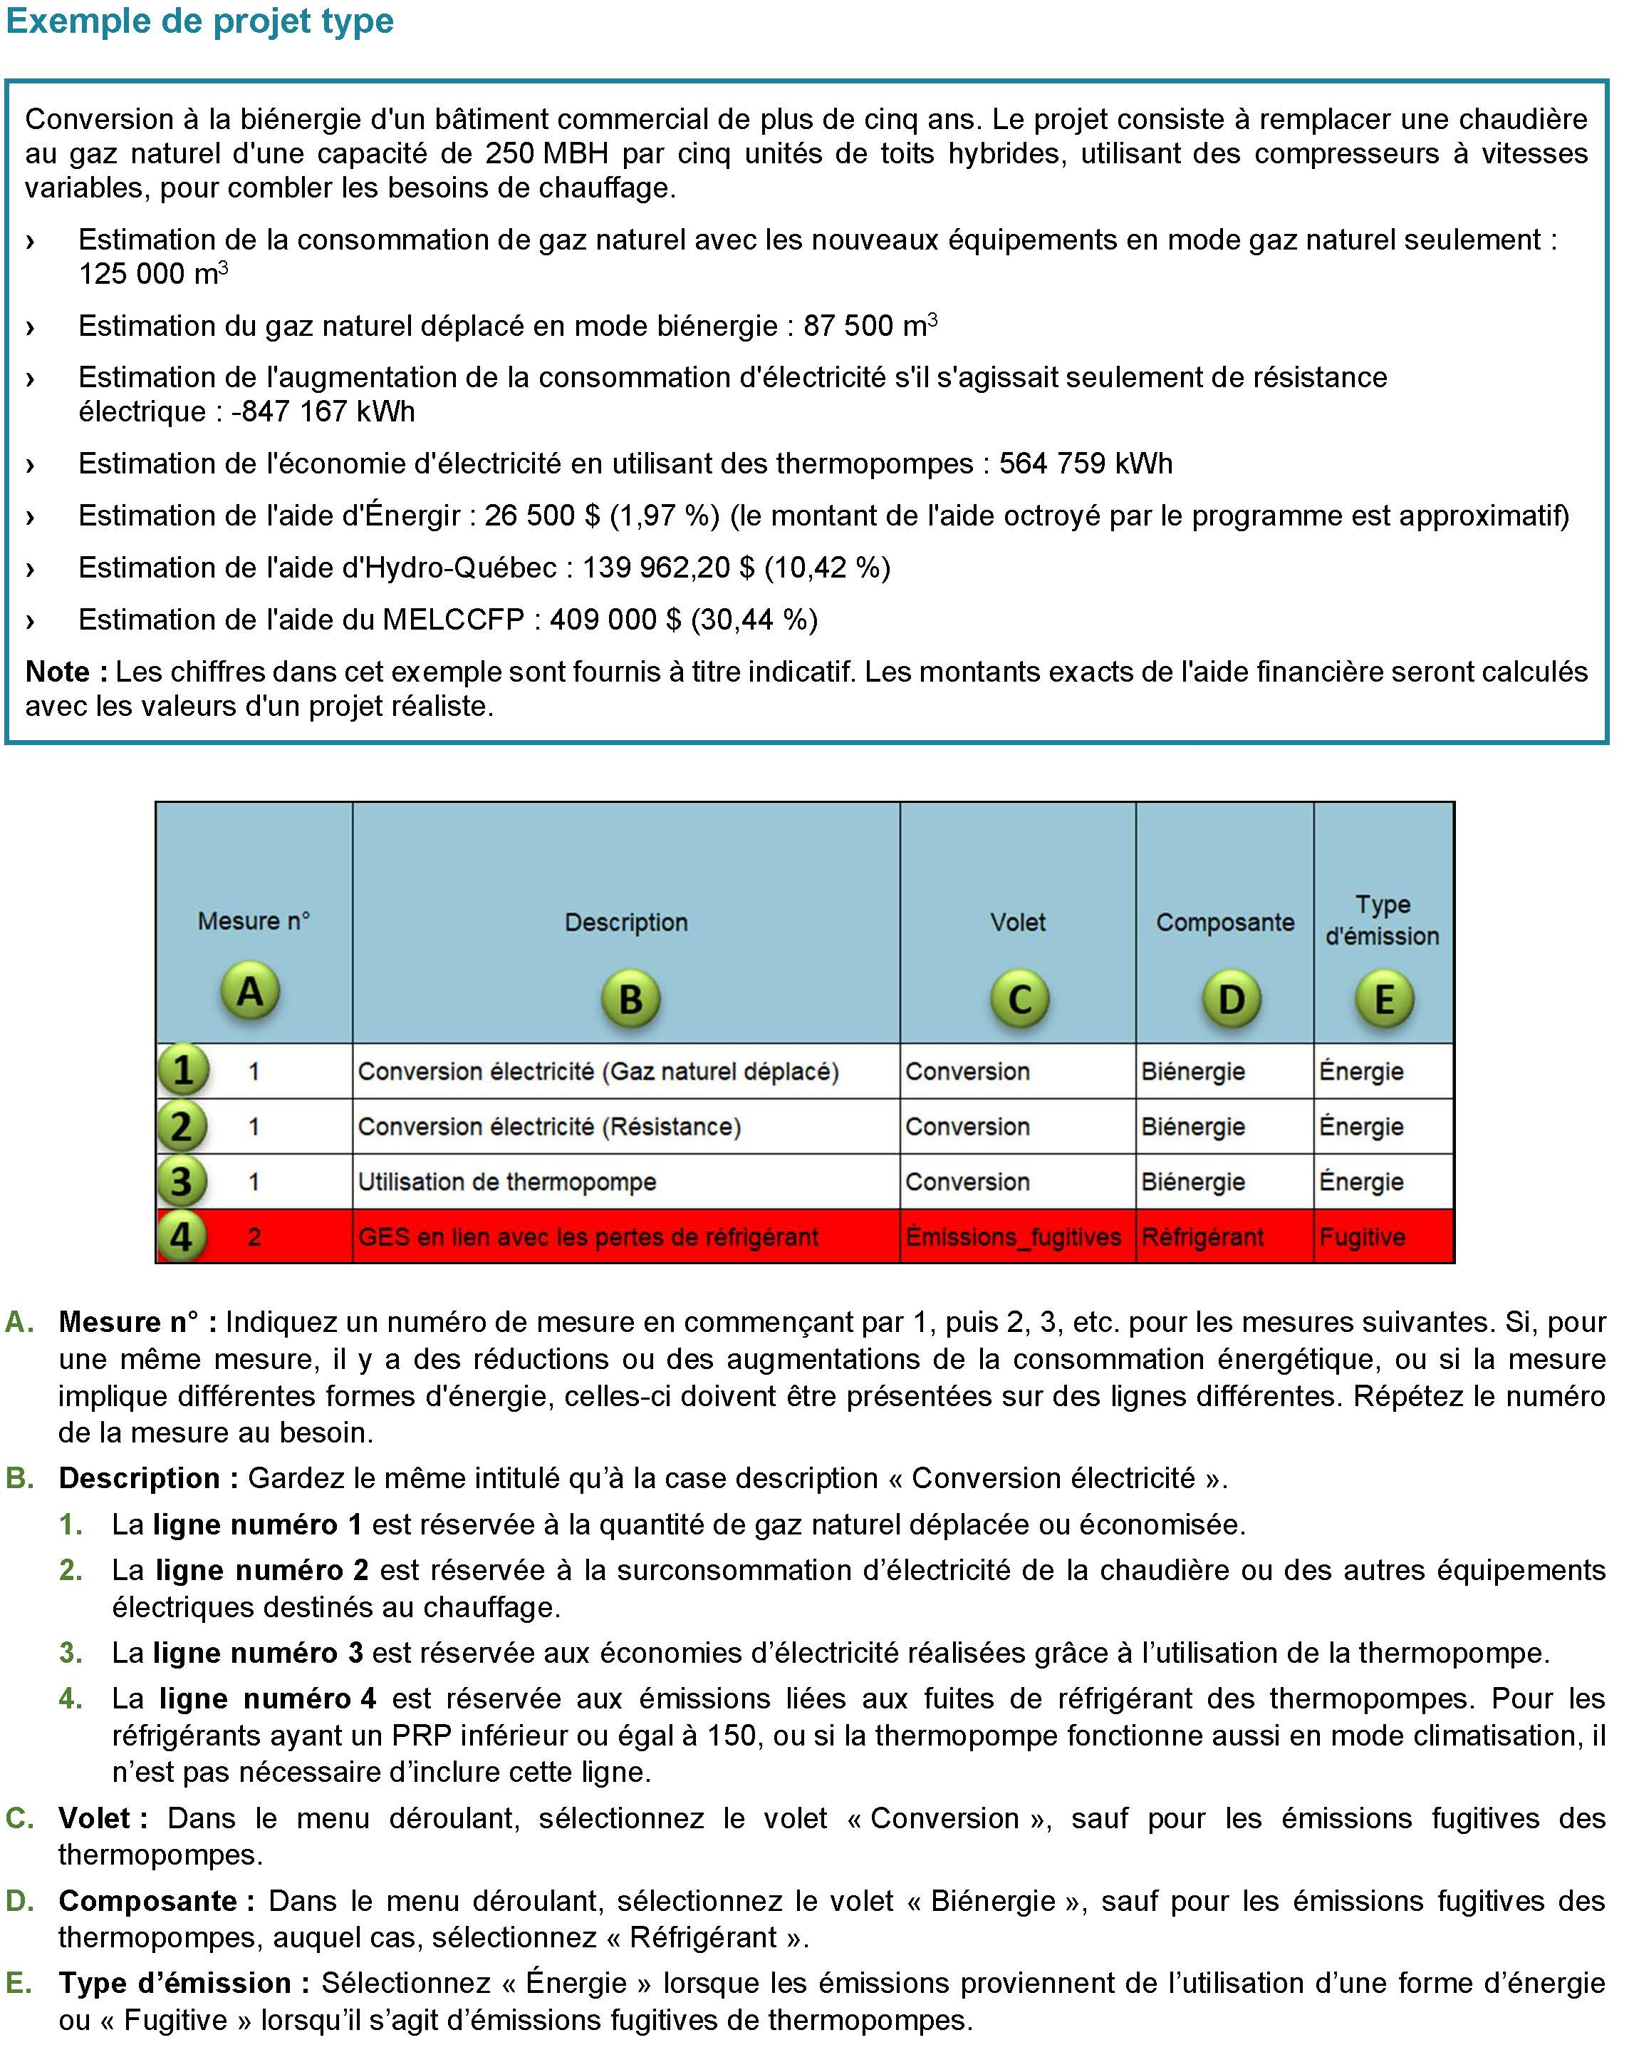
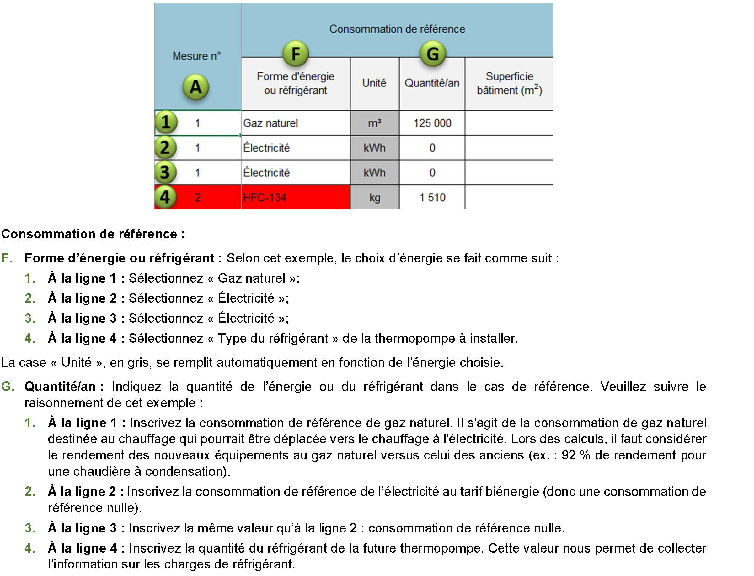
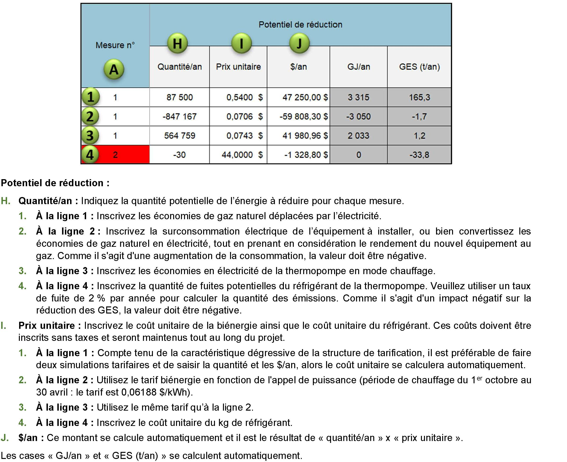
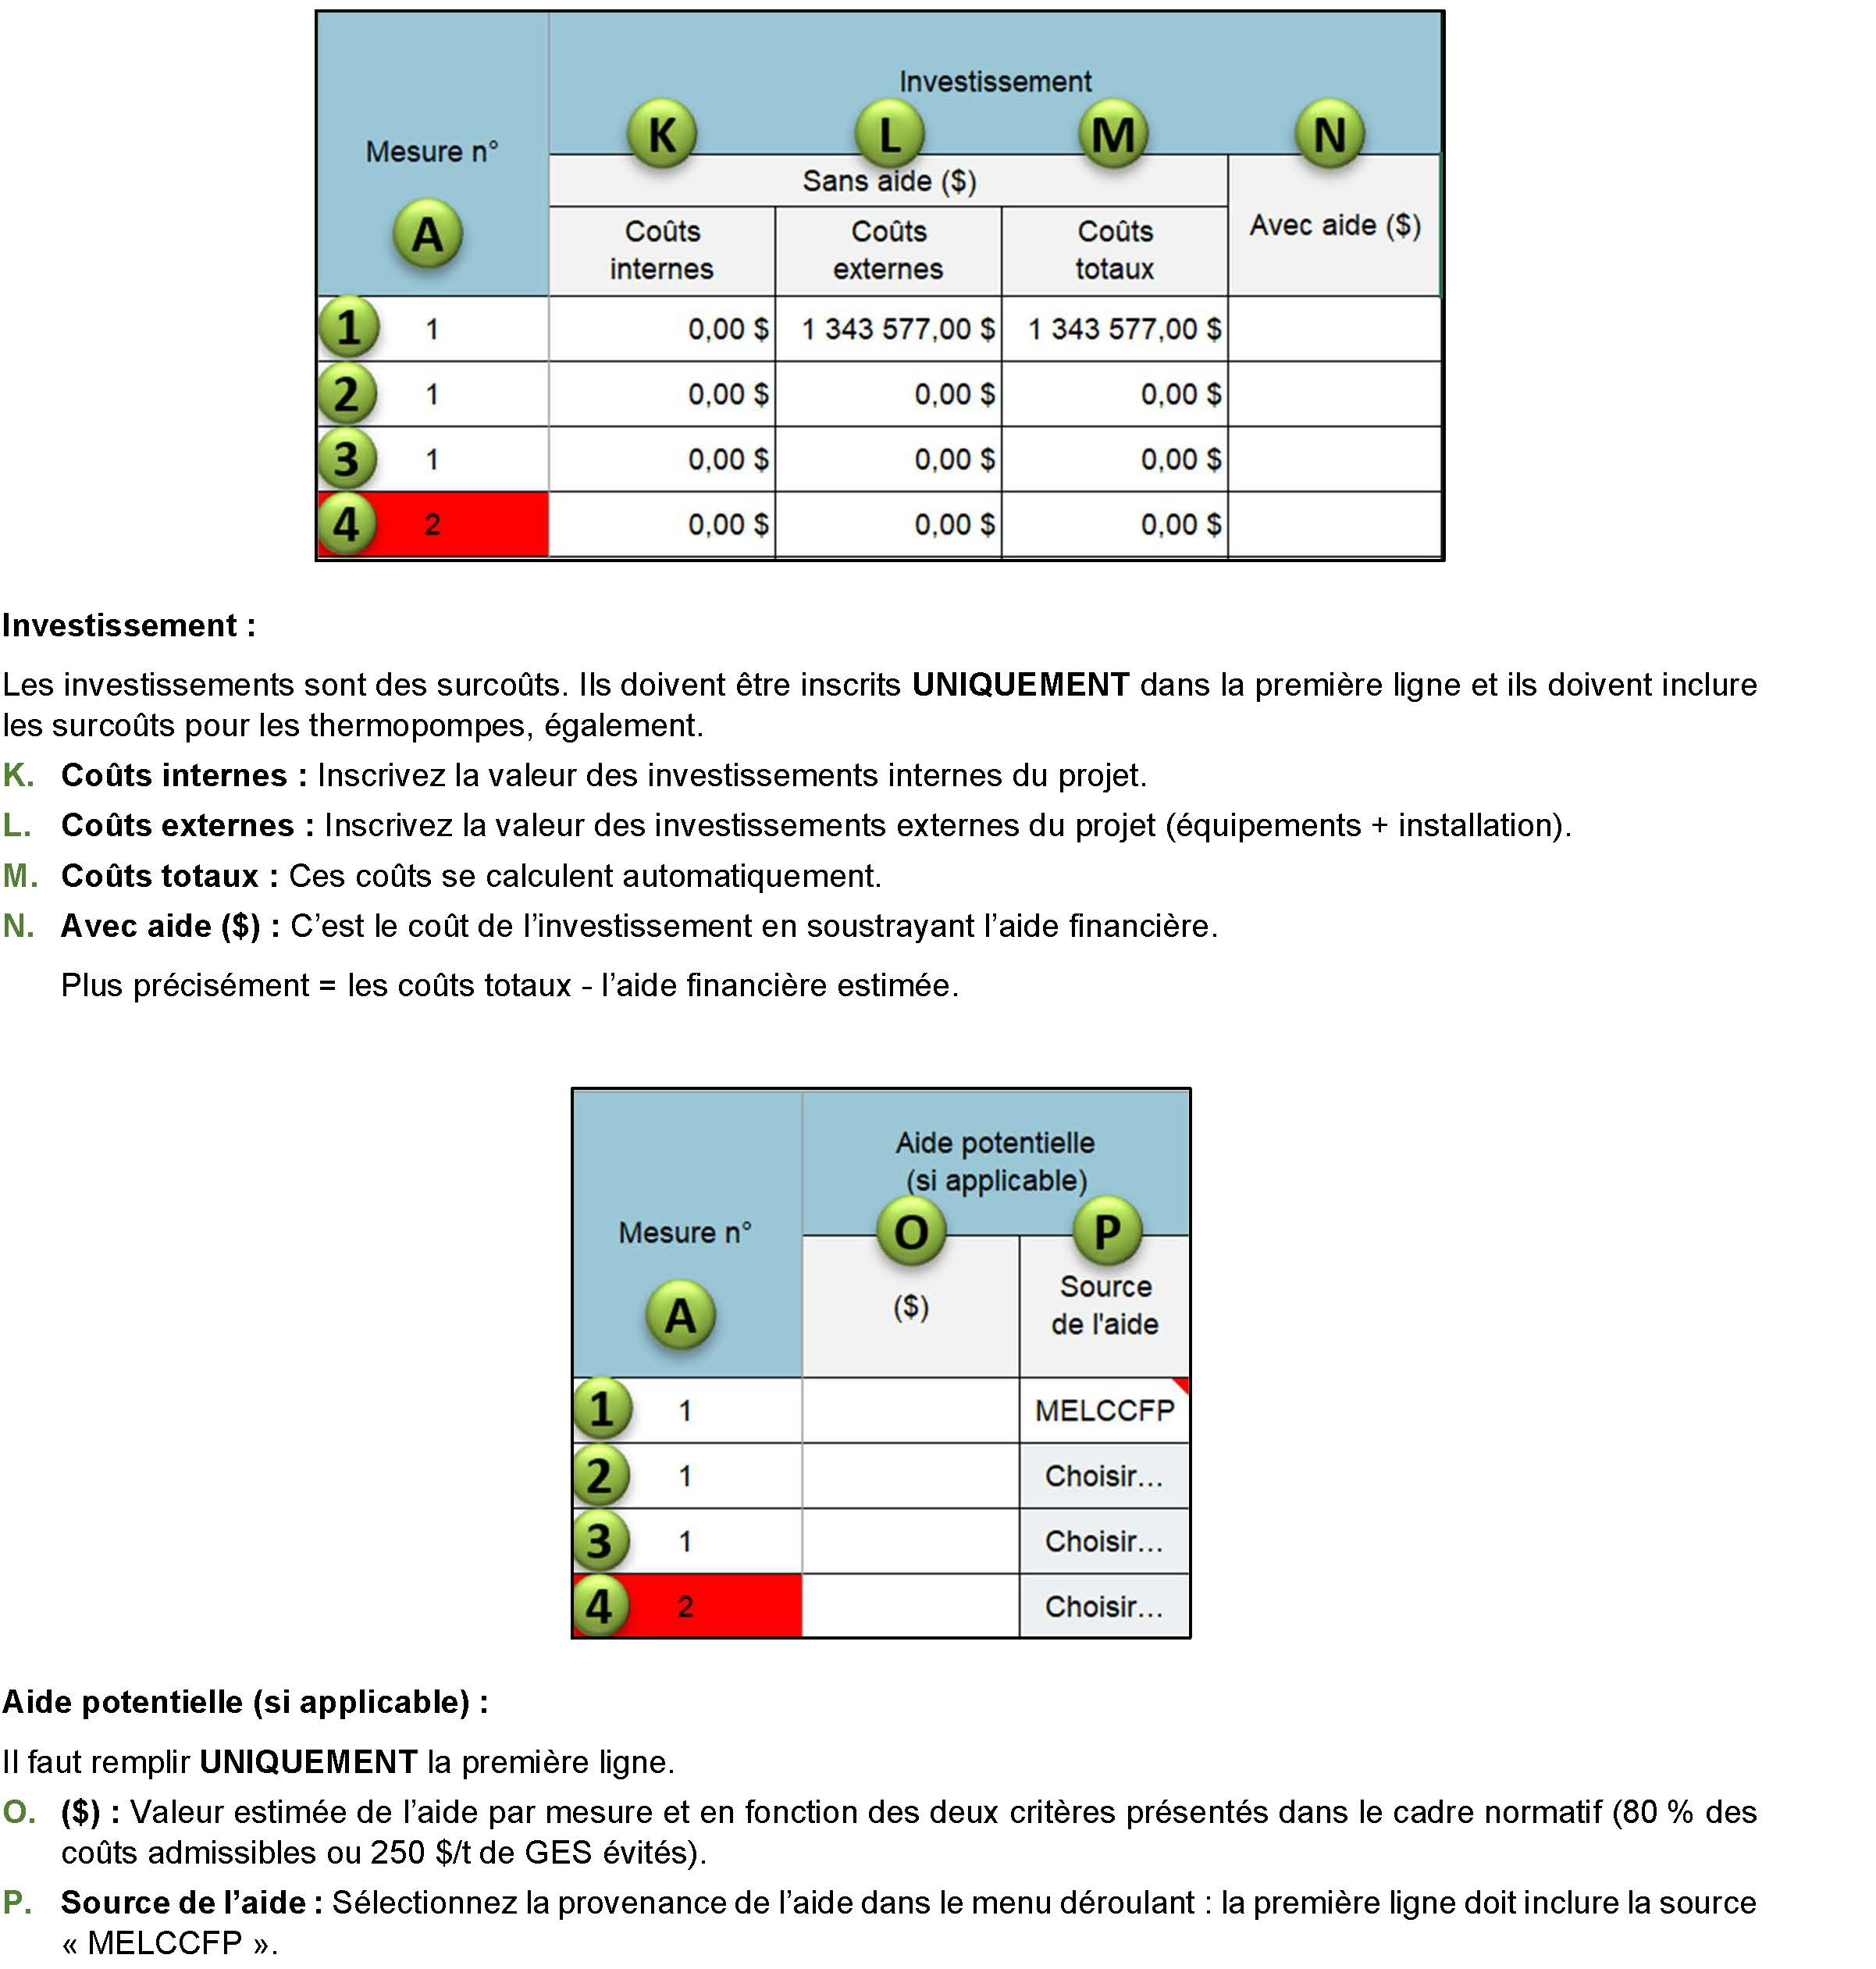
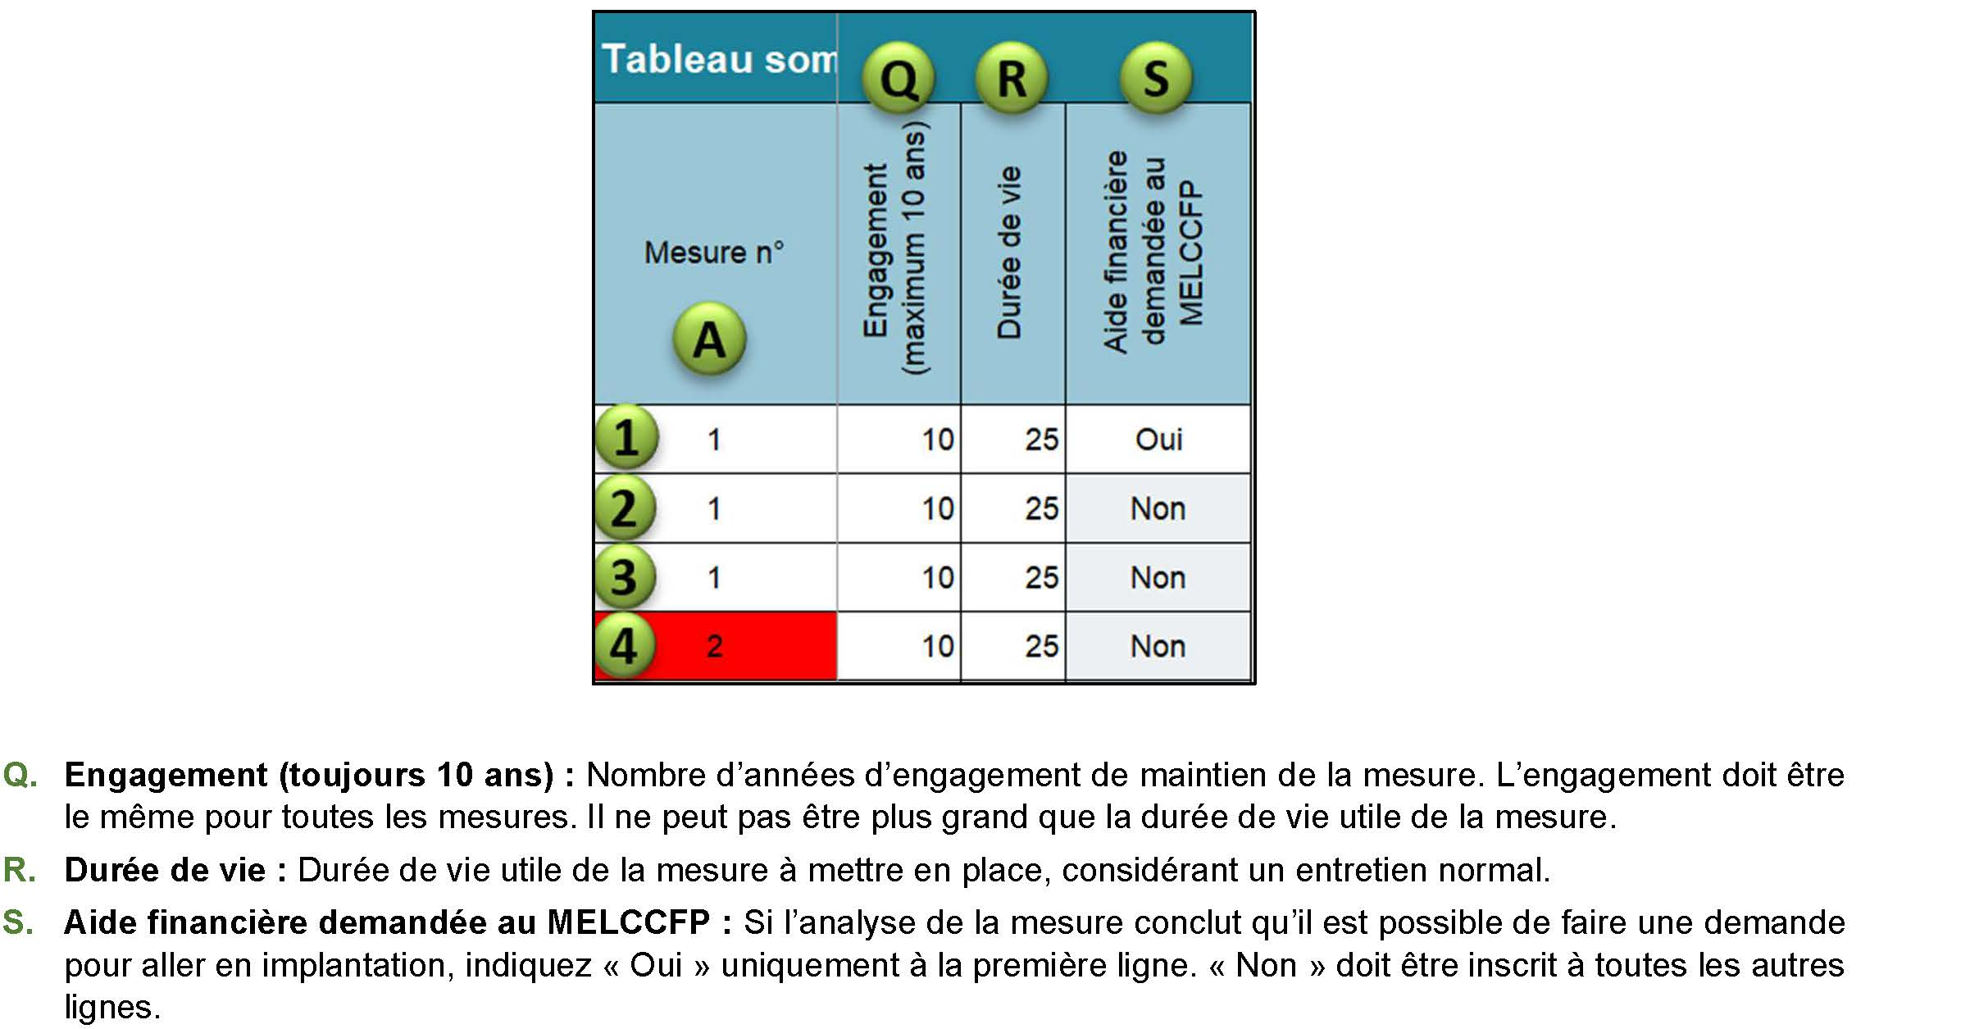
Instructions pour remplir le Plan d'implantation
Biénergie - Parcours sur mesure

Comment remplir le Plan d'implantation des mesures

